Introduce
 | Hiện nay có rất nhiều các loại trình duyệt khác nhau, để cho các mã lệnh javascript thực thi tốt
 | trên tất cả các trình duyệt này thì các mã lệnh javascript cần tuân theo chuẩn ECMAScript

構成
 | typescript
 |  | 1.es6
 |  |  | css
 |  |  | fonts
 |  |  | js
 |  |  | index.html

typescript\1.es6\index.html
 | <!DOCTYPE html>
 | <html lang="en">
 | <head>
 | <meta charset="utf-8">
 | <meta http-equiv="X-UA-Compatible" content="IE=edge">
 | <meta name="viewport" content="width=device-width, initial-scale=1">
 | <title>ES6 Training</title>
 | <link href="css/bootstrap.min.css" rel="stylesheet">
 | <link href="css/styles.css" rel="stylesheet">
 | </head>
 | <body>
 | <div class="container">
 | <div class="row">
 | <div class="col-xs-12 col-sm-12 col-md-12 col-lg-12">
 | <h1>ECMAScript 6 <small>ES6 New Features</small></h1>
 | </div>
 | </div>

 | <div class="row">
 | <div class="col-xs-12 col-sm-6 col-md-6 col-lg-6">
 | <!-- ES6 INTRODUCE : START-->
 | <div class="panel panel-primary">
 | <div class="panel-heading"><h1 class="panel-title">01 - Introduce</h1></div>
 | <div class="panel-body">
 | <ol>
 | <li>ES6 - ECMAScript 6 - European Computer Manufacturer's Association Script</li>
 | <li>ES6 do hiệp hội các nhà sản xuất máy tính Châu Âu đề xuất làm tiêu chuẩn của ngôn ngữ Javascript</li>
 | <li>
 | References:
 | <ul>
 | <li><a href="http://es6-features.org/">ES6 Features</a></li>
 | <li><a href="https://kangax.github.io/compat-table/es6/">Compat Tablet</a></li>
 | <li><a href="http://www.webbrowsercompatibility.com/es6/desktop/">ES6 Desktop</a></li>
 | </ul>
 | </li>

 | </ol>
 | </div>
 | </div>
 | <!-- ES6 INTRODUCE : END-->

 | <!-- ES6 SYNTAX : START-->
 | <div class="panel panel-primary">
 | <div class="panel-heading"><h1 class="panel-title">02 - Variable - Template String - Spread - Destructing</h1></div>
 | <div class="panel-body">
 | <ol>
 | <li>let</li>
 | <li>const</li>
 | <li>Template String</li>
 | <li>For</li>
 | <li>Spread</li>
 | <li>Destructuring</li>
 | </ol>
 | </div>
 | </div>
 | <!-- ES6 SYNTAX : END-->

 | <!-- ES6 FUNCTIONS : START-->
 | <div class="panel panel-primary">
 | <div class="panel-heading"><h1 class="panel-title">03 - Functions</h1></div>
 | <div class="panel-body">
 | <ol>
 | <li>Default Param</li>
 | <li>Rest Param</li>
 | </ol>
 | </div>
 | </div>
 | <!-- ES6 FUNCTIONS : END-->

 | </div>

 | <div class="col-xs-12 col-sm-6 col-md-6 col-lg-6">

 | <!-- ARROW FUNCTIONS : START-->
 | <div class="panel panel-primary">
 | <div class="panel-heading"><h1 class="panel-title">04 - Arrow Function</h1></div>
 | <div class="panel-body">
 | <ol>
 | <li>Arrow Function</li>
 | <li>this</li>
 | </ol>
 | </div>
 | </div>
 | <!-- ARROW FUNCTIONS : END-->

 | <!-- ENHANCED OBJECT PROPERTIES : START-->
 | <div class="panel panel-primary">
 | <div class="panel-heading"><h1 class="panel-title">05 - Enhanced</h1></div>
 | <div class="panel-body">
 | <ol>
 | <li>Property Shorthand</li>
 | <li>Computed Property Names</li>
 | <li>Method Properties</li>
 | </ol>
 | </div>
 | </div>
 | <!-- ENHANCED OBJECT PROPERTIES : END-->

 | <!-- OOP : START-->
 | <div class="panel panel-primary">
 | <div class="panel-heading"><h1 class="panel-title">06 - OOP</h1></div>
 | <div class="panel-body">
 | <ol>
 | <li>Class</li>
 | <li>Inheritance</li>
 | </ol>
 | </div>
 | </div>
 | <!-- OOP : END-->
 | </div>

 | <!-- TEST AREA : START -->
 | <div class="col-xs-12 col-sm-12 col-md-12 col-lg-12">
 | <div class="panel panel-default">
 | <div class="panel-heading">
 | <h1 class="panel-title">Test</h1>
 | </div>

 | <div class="panel-body" >
 | <button onclick="drawShape()" type="button" class="btn btn-success">Draw</button>
 | <button onclick="clearShape()" type="button" class="btn btn-danger">Clear</button>
 | <div id="mContent">
 | <!-- MY CONTENT -->
 | </div>
 | </div>
 | </div>
 | </div>
 | <!-- TEST AREA : END -->
 | </div>
 | </div>

 | <script src="js/jquery.min.js"></script>
 | <script src="js/bootstrap.min.js"></script>

 | </body>
 | </html>

browser
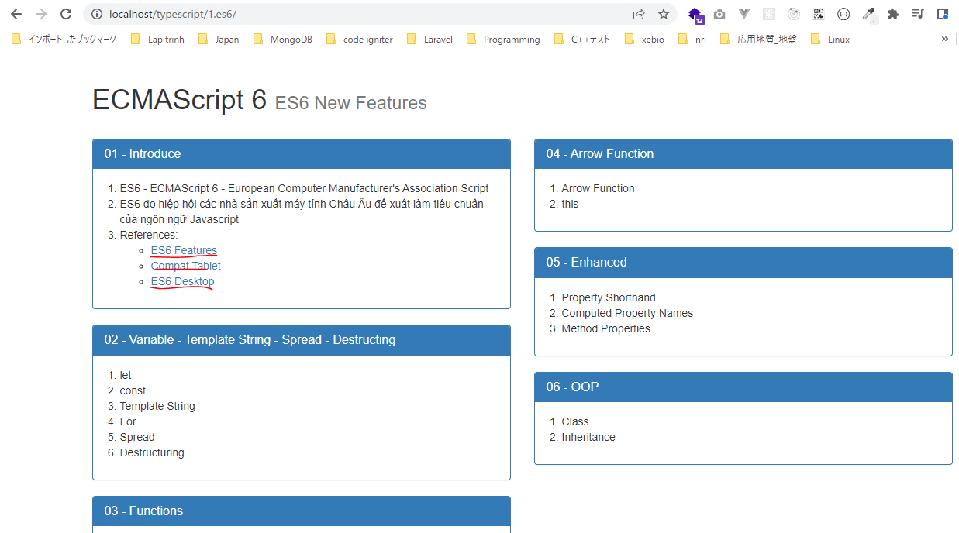

 | Cung cấp các kiến thức về ECMAScript và có các sự so sánh về phiên bản 6 và 5
 | http://es6-features.org/#Constants
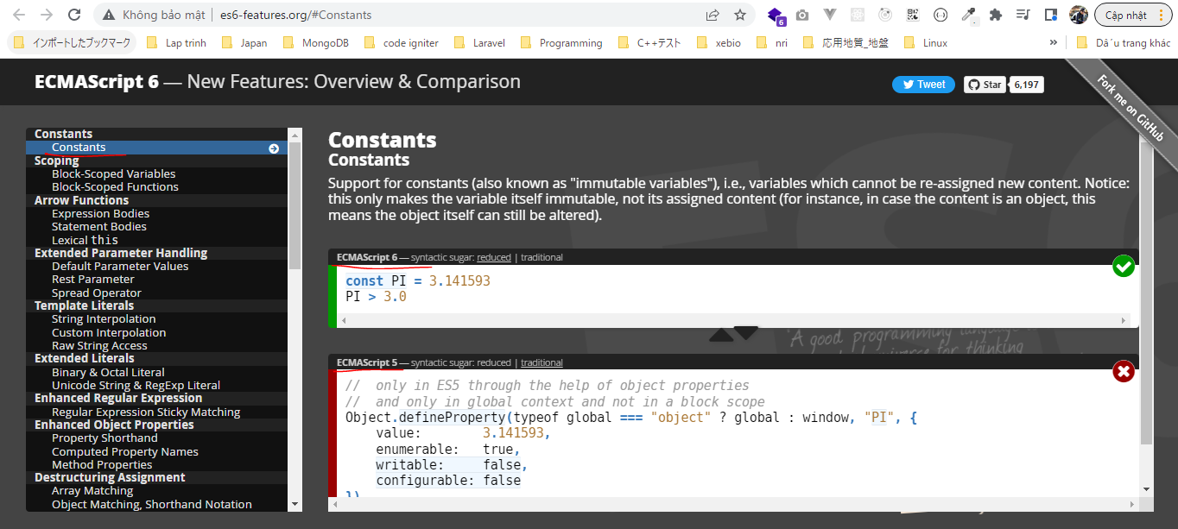

 | Đưa ra bảng so sánh, ví dụ đối với phiên bản 6 đối với các phương thức và thuộc tính của
 | nó như thế nào đối với các loại trình duyệt khác nhau. Màu xanh lá cây là hoạt động tốt, đỏ là ko hoạt động được
 | https://kangax.github.io/compat-table/es6/
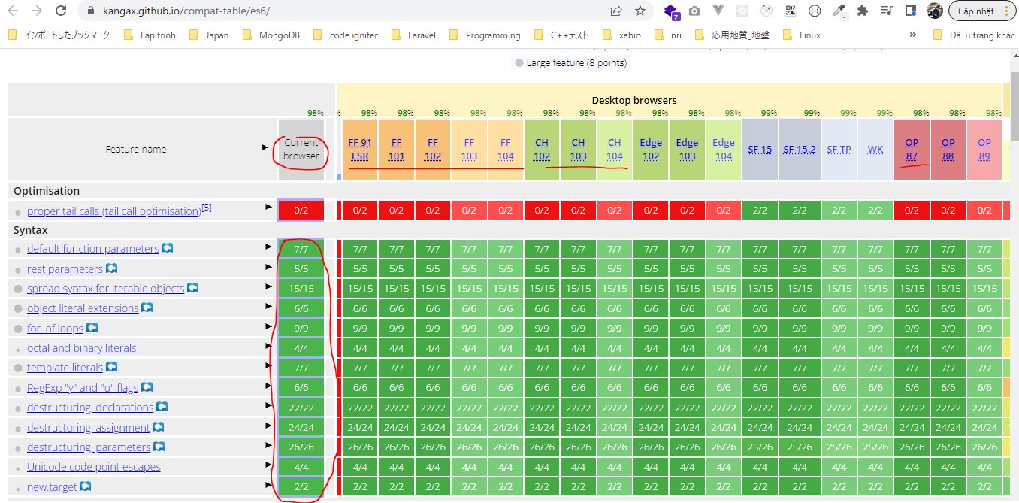

 |  | Trình duyệt hiện tại |  | Trình duyệt Firefox | Trình duyệt chrome | Trình duyệt opera

